상품제안서
미쯔비시 제트스트림150 (0.5mm/0.7mm) | 상품코드: S02616

 |  |  |  |  |  |  | 02-713-8555 | www.synergygift.co.kr
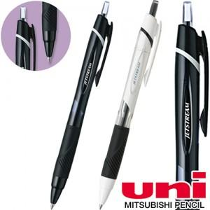 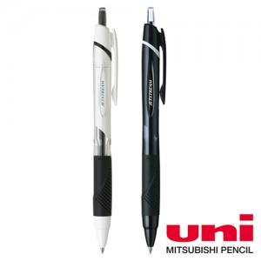

【상세/제작정보】 | <p><span style="font-size: 14pt;">※ 개별포장 작업시 500개 입수량 / 운임비 4,000원(VAT별도) 발생 됩니다.</span></p><p><span style="font-size: 12pt;">&nbsp;</span></p><p><span style="font-size: 14pt;">※&nbsp;</span><span style="font-size: 14pt;">0.5/흰색바디, 0.7/검정바디</span></p>

【인쇄/포장옵션】 | 실크 / 포장불가능

【공급단가】 | 수량 | 300~ | 1,000~ | 3,000~ | 10,000~ | 20,000~
*VAT별도 | 0.5 흰색 | 1,080원 | 1,060원 | 1,020원 | 970원 | 940원
 | 0.7 검정 | 1,080원 | 1,060원 | 1,020원 | 970원 | 940원

【상품 URL】 | https://www.synergygift.co.kr:443/src/goods_detail.php?gdno=3613

